HUD
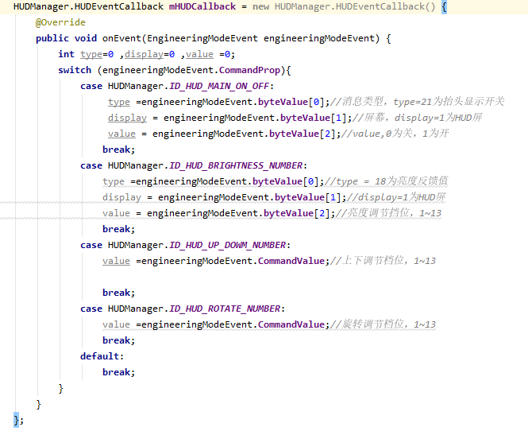
函数名 | 参数 | 返回值 | 功能描述
HUDManager.setIntProperty | ID_HUD_MAIN_ON_OFF，int value | void | 设置抬头显示开关，1开0关
 | ID_HUD_UP_DOWM_NUMBER,int value | void | 设置上下调节档位，1到13
 | ID_HUD_BRIGHTNESS_NUMBER,int value | void | 设置亮度档位，1到13
 | ID_HUD_ROTATE_NUMBER,int value | void | 设置旋转档位，1到13
HUDManager.getIntProperty | ID_HUD_MAIN_ON_OFF | int | 获取抬头显示开关状态
 | ID_HUD_UP_DOWM_NUMBER | int | 获取上下调节档位
 | ID_HUD_BRIGHTNESS_NUMBER | int | 获取亮度档位
 | ID_HUD_ROTATE_NUMBER | int | 获取旋转档位
HUDManager.registerHUDCallback | HUDEventCallback | void | 注册一个监听回调，当有数值变化时，能获取到变化值
HUDManager.unregisterHUDeCallback | HUDEventCallback | void | 解除注册当前监听回调，当有数值变化时，不能获取到变化值

Dimming
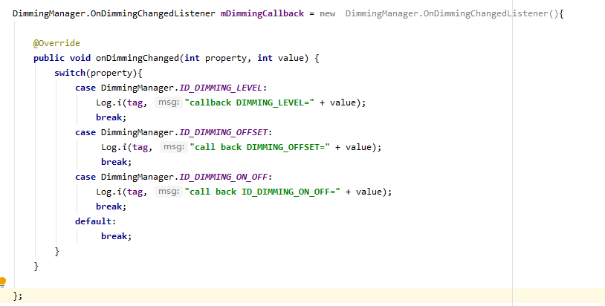
函数名 | 参数 | 返回值 | 功能描述
DimmingManager.setIntProperty | DimmingManager.ID_DIMMING_LEVEL，int value | void | 设置Dimming_level
 | DimmingManager.ID_DIMMING_OFFSET, int value | void | 设置offset
 | DimmingManager.ID_DIMMING_ON_OFFF, int value | void | 设置背光开关，0关1开
DimmingManager.getIntProperty | DimmingManager.ID_DIMMING_LEVEL | int | get Dimming_levle
 | DimmingManager.ID_DIMMING_OFFSET | int | get offset
 | DimmingManager.ID_DIMMING_ON_OFFF | int | 获取背光设置返回值，0关1开
DimmingManager.registerDimmingCallback | OnDimmingChangedListener | void | 注册一个监听回调，当有数值变化时，能获取到变化值

